M-LOGIN
Login — Skenario Pengujian Detail
Tester: AI Automated | Tanggal: 19/6/2026 | Platform: Mobile Web

No | TC ID | Nama Skenario | Data Uji | Ekspektasi | Hasil Aktual | Status | Catatan / Bug
1 | TC-LOGIN-01 | Validasi form kosong | (kosong) | Error validasi muncul | Toast validasi muncul | PASS |  | 📸 Login Screen
2 | TC-LOGIN-02 | Kredensial salah | wrong/wrong | Alert login gagal | SweetAlert error muncul | PASS |  | 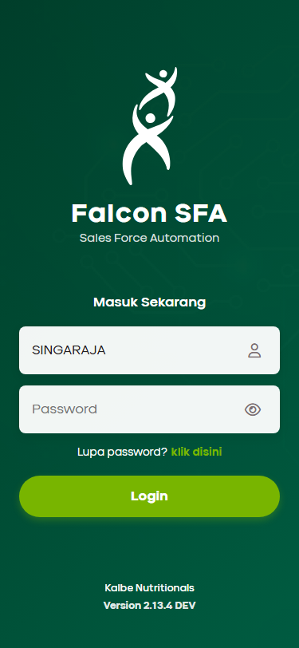
3 | TC-LOGIN-03 | Login berhasil | AGENG.SUGIANTO/canvasser | Redirect ke home.html | Redirect ke home.html ✓ | PASS
4 | TC-LOGIN-04 | Persistensi sesi | - | Tidak perlu login ulang | Sesi terpersistens ✓ | PASS

M-HOME
Beranda — Skenario Pengujian Detail
Tester: AI Automated | Tanggal: 19/6/2026 | Platform: Mobile Web

No | TC ID | Nama Skenario | Data Uji | Ekspektasi | Hasil Aktual | Status | Catatan / Bug
1 | TC-HOME-01 | Semua kartu menu tampil | - | 6 kartu menu tampil | 6 kartu tampil ✓ | PASS |  | 📸 Beranda / Home Screen
2 | TC-HOME-02 | Bottom navigation | - | Tab Home/Dasbor/Profil ada | 3 tab tampil ✓ | PASS |  | 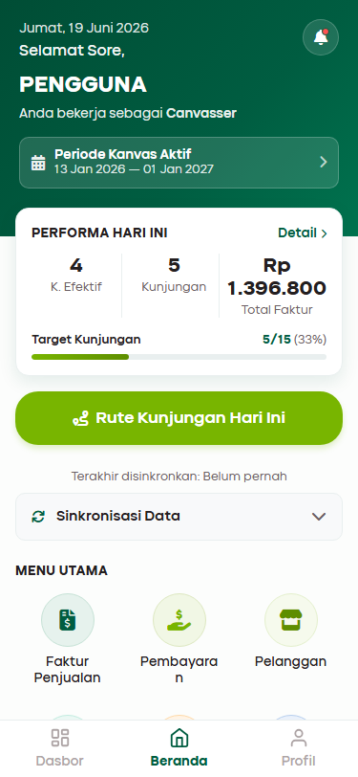
3 | TC-HOME-03 | Header info salesman | - | Nama & tanggal tampil | Nama & tanggal tampil ✓ | PASS
4 | TC-HOME-04 | Nav → Rute Kunjungan | - | Buka visit_list.html | visit_list terbuka ✓ | PASS
5 | TC-HOME-05 | Nav → Faktur Penjualan | - | Buka invoice_list?backTo=home | invoice_list terbuka ✓ | PASS
6 | TC-HOME-06 | Nav → Penagihan AR | - | Buka collection_list.html | collection_list terbuka ✓ | PASS
7 | TC-HOME-07 | Nav → Geo Tag Outlet | - | Buka outlet_list?mode=geotag | outlet_list terbuka ✓ | PASS
8 | TC-HOME-08 | Nav → Target | - | Buka target.html | target.html terbuka ✓ | PASS
9 | TC-HOME-09 | Nav → Sync | - | Buka sync_detail.html | sync_detail terbuka ✓ | PASS
10 | TC-HOME-10 | Tab Dasbor dari bottom nav | - | Buka dasbor.html | dasbor.html terbuka ✓ | PASS

M-VISIT
Rute Kunjungan — Skenario Pengujian Detail
Tester: AI Automated | Tanggal: 19/6/2026 | Platform: Mobile Web

No | TC ID | Nama Skenario | Data Uji | Ekspektasi | Hasil Aktual | Status | Catatan / Bug
1 | TC-VISIT-01 | Daftar outlet rute tampil | - | Kartu outlet dengan status tampil | Daftar outlet tampil ✓ | PASS |  | 📸 Rute Kunjungan List | 📸 Detail Outlet & Check-in
2 | TC-VISIT-02 | Filter Belum Kunjungan | - | Hanya outlet belum dikunjungi tampil | Filter berjalan ✓ | PASS |  | 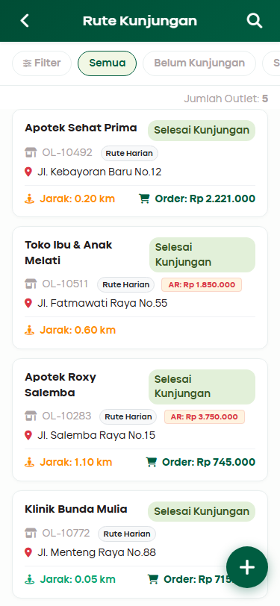 | 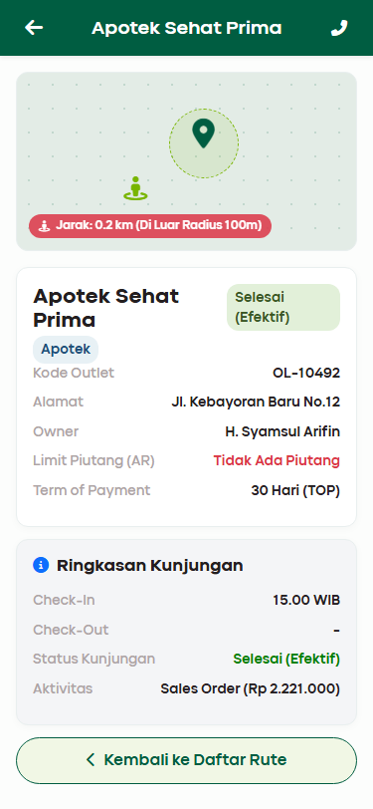
3 | TC-VISIT-03 | Buka visit_detail | - | Detail dengan state Belum Kunjungan | Detail tampil ✓ | PASS
4 | TC-VISIT-04 | Check-In | - | State → Sedang Kunjungan | State berubah ✓ | PASS
5 | TC-VISIT-05 | Akses Sales Order dari visit | - | order_input.html + outletId & backUrl di URL | order_input terbuka dengan outlet pre-select ✓ | PASS
6 | TC-VISIT-06 | Input order + submit (CRUD) | 1 produk, 2 PCS | Order tersimpan, kembali ke visit_detail | Order berhasil, kembali ke visit_detail ✓ | PASS
7 | TC-VISIT-07 | Aktivitas Penagihan dari visit | - | collection_input + backUrl | collection_input terbuka ✓ | PASS
8 | TC-VISIT-08 | Kunjungan luar rute (FAB visit_list) | - | Bisa check-in outlet di luar rute | Check-in berhasil via tombol Kunjungi ✓ | PASS
9 | TC-VISIT-09 | Check-Out | - | State → Selesai, aksi terkunci | State berubah ke Selesai ✓ | PASS
10 | TC-VISIT-10 | Back dari visit_detail → visit_list | - | Kembali ke visit_list.html | Kembali ke visit_list ✓ | PASS

M-PRODUCT
Katalog Produk & Kulakan — Skenario Pengujian Detail
Tester: AI Automated | Tanggal: 19/6/2026 | Platform: Mobile Web

No | TC ID | Nama Skenario | Data Uji | Ekspektasi | Hasil Aktual | Status | Catatan / Bug
1 | TC-PROD-01 | Halaman product_catalog.html terload | - | Halaman tampil tanpa JS error, daftar produk muncul (bukan kosong) | Halaman tampil & produk terload dari SfaStore ✓ | PASS |  | 📸 P-01: Katalog Awal (State Idle) | 📸 P-02: Warning Akses Terkunci
2 | TC-PROD-02 | Jumlah produk ditampilkan di label counter | - | Label "Jumlah: N" tampil sesuai jumlah produk aktual di SfaStore | Label counter sesuai jumlah produk ✓ | PASS |  | 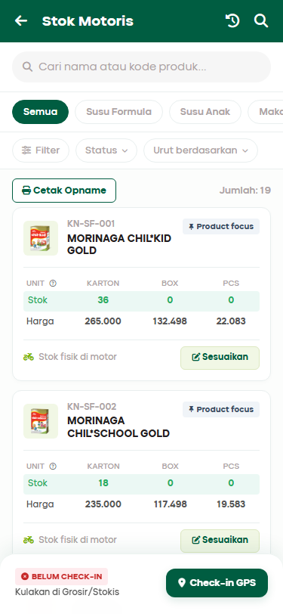 | 
3 | TC-PROD-03 | Chip kategori terisi dari data produk | - | Chip kategori (misal: Susu, Makanan Bayi) tampil dari SfaStore.getProductCategories() | Chip kategori terisi ✓ | PASS |  | 📸 P-03: State Checked-In (GPS Valid) | 📸 P-04: Dialog Kamera Foto Nota
4 | TC-PROD-04 | Filter chip kategori memfilter daftar produk | Klik chip "Susu" | Hanya produk berkategori "Susu" tampil; counter label ikut update | Filter kategori berjalan ✓ | PASS |  | 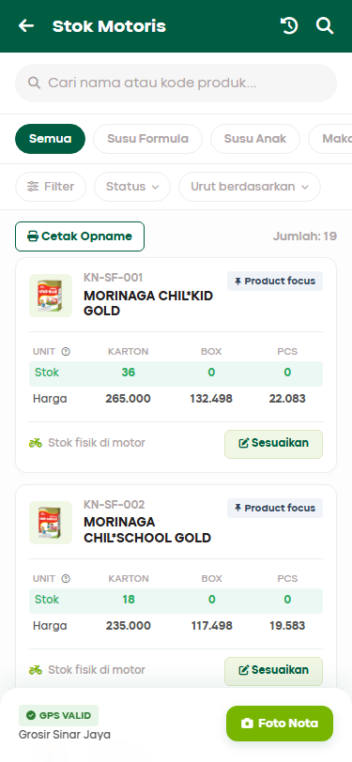 | 
5 | TC-PROD-05 | Search produk berdasarkan nama | Ketik "morinaga" | Hanya produk yang mengandung "morinaga" di nama tampil (case-insensitive) | Search nama berjalan ✓ | PASS
6 | TC-PROD-06 | Search produk berdasarkan kode produk | Ketik kode "KN-SF-001" | Produk dengan kode tersebut tampil (search menyertakan field code) | Search kode berjalan ✓ | PASS
7 | TC-PROD-07 | Search tidak menemukan hasil | Ketik "xyzzznotfound" | State empty ditampilkan, tombol "Reset Filter" muncul | Empty state tampil dengan tombol reset ✓ | PASS
8 | TC-PROD-08 | Tombol Reset Filter mereset pencarian & kategori | Klik "Reset Filter" | Input search dikosongkan, chip kembali ke "Semua", semua produk tampil | Reset filter berjalan ✓ | PASS
9 | TC-PROD-09 | Setiap kartu produk menampilkan data UOM lengkap | - | Setiap kartu menampilkan baris Stok (Karton/Box/Pcs) dan Harga; tidak ada "undefined" atau "NaN" | Data UOM lengkap tampil di setiap kartu ✓ | PASS
10 | TC-PROD-10 | Klik nama/area produk navigasi ke product_detail | Klik area link produk | Berpindah ke product_detail.html?id=[kode_produk] | Navigasi ke detail produk berhasil ✓ | PASS
11 | TC-PROD-11 | Riwayat Mutasi Stok: tombol history membuka sheet | Klik ikon riwayat di header | Bottom sheet riwayat muncul dengan animasi slide-up, daftar histori tampil | History sheet terbuka dengan data histori ✓ | PASS
12 | TC-PROD-12 | Riwayat Mutasi: menutup sheet | Klik X atau backdrop | Sheet menutup dengan animasi slide-down | History sheet menutup ✓ | PASS
13 | TC-PROD-13 | Tombol "Sesuaikan" sebelum check-in → diblokir | restock_state=idle | SweetAlert warning "Akses Terkunci" muncul; bottom sheet input stok tidak muncul | SweetAlert "Akses Terkunci" muncul, sheet tidak terbuka ✓ | PASS
14 | TC-PROD-14 | Simulasi Check-in GPS berhasil | Klik "Check-in GPS" | Loading spinner GPS muncul ±1.5 detik, lalu SweetAlert sukses; floating bar berubah ke state "checked_in" dengan badge "GPS Valid"; localStorage["restock_state"] = "checked_in" | State berubah ke checked_in, badge GPS Valid tampil, localStorage update ✓ | PASS
15 | TC-PROD-15 | State checked_in: tombol beralih ke "Foto Nota" | - | Floating bar menampilkan tombol "Foto Nota" berwarna hijau (bukan "Check-in GPS" lagi) | Tombol Foto Nota muncul menggantikan Check-in GPS ✓ | PASS
16 | TC-PROD-16 | Tombol "Sesuaikan" saat state checked_in → masih diblokir | restock_state=checked_in | Stok belum bisa diubah sebelum foto nota; SweetAlert warning kembali muncul | SweetAlert warning muncul, blokir tetap aktif di state checked_in ✓ | PASS
17 | TC-PROD-17 | Upload Foto Nota: dialog kamera tiruan muncul | Klik "Foto Nota" | SweetAlert dialog dengan area kamera (border dashed hijau) dan tombol "Ambil Foto" / "Batal" tampil | Dialog kamera muncul dengan UI lengkap ✓ | PASS
18 | TC-PROD-18 | Upload Foto Nota: klik Batal tidak mengubah state | Klik "Batal" di dialog | State tetap "checked_in"; floating bar tidak berubah | State tidak berubah setelah Batal ✓ | PASS
19 | TC-PROD-19 | Upload Foto Nota: klik "Ambil Foto" berhasil | Klik "Ambil Foto" | Loading unggah muncul ±1.5 detik, lalu SweetAlert sukses; localStorage["restock_state"] = "restocking"; floating bar beralih ke state "restocking" | State berubah ke restocking, localStorage update ✓ | PASS
20 | TC-PROD-20 | Bottom sheet input: nama produk tampil sesuai produk dipilih | Klik "Sesuaikan" produk Morinaga Chil*Kid Gold | #sheetProductName menampilkan teks "MORINAGA CHIL*KID GOLD" (sesuai nama produk yang diklik) | Nama produk tampil benar di sheet ✓ | PASS
21 | TC-PROD-21 | Bottom sheet input: field stok ter-prefill nilai saat ini | - | Input Karton/Box/Pcs menampilkan nilai stok saat ini dari produk (bukan 0 kosong jika stok ada) | Nilai stok saat ini ter-prefill di input ✓ | PASS
22 | TC-PROD-22 | Simpan penyesuaian stok: satu produk | 40 Karton, 2 Box, 2 Pcs | Sheet menutup; toast "Stok berhasil dimasukkan" muncul; stok di kartu produk langsung update ke 40/2/2 dengan animasi fadeIn; localStorage["temp_restock_adjustments"] berisi data produk tersebut | Sheet menutup, toast muncul, stok UI update, localStorage tersimpan ✓ | PASS
23 | TC-PROD-23 | Simpan stok nilai 0 (semua field nol) | 0 Karton, 0 Box, 0 Pcs | Stok tersimpan sebagai 0; tidak ada error; localStorage["temp_restock_adjustments"] tetap mencatat entry dengan nilai 0 | Input nilai 0 tersimpan valid ✓ | PASS
24 | TC-PROD-24 | Penyesuaian produk kedua: counter floating bar update | Sesuaikan produk kedua (Morinaga Chil*School) | Badge counter di floating bar bertambah menjadi 2 (ikon merah dengan angka); teks berubah ke "2 Produk di-adjust" | Counter floating bar bertambah ke 2 ✓ | PASS
25 | TC-PROD-25 | Edit ulang: nilai tersimpan sebelumnya ter-prefill | Klik "Sesuaikan" pada produk yang sudah pernah disesuaikan | Input Karton/Box/Pcs menampilkan nilai yang sudah disimpan sebelumnya (bukan nilai awal produk) | Nilai edit ulang ter-prefill dari temp_restock_adjustments ✓ | PASS
26 | TC-PROD-26 | Menutup sheet tanpa simpan: tidak ada perubahan data | Buka sheet → klik X atau backdrop | Tidak ada entry baru di localStorage["temp_restock_adjustments"]; stok di UI tidak berubah | Menutup sheet tanpa simpan tidak mengubah data ✓ | PASS
27 | TC-PROD-27 | Batal Kulakan: konfirmasi muncul dan state direset | Klik tombol "Batal" di floating bar | SweetAlert konfirmasi "Batalkan Kulakan?" muncul; jika Ya: state kembali ke idle, temp_restock_adjustments dihapus, floating bar kembali ke state awal | Batal kulakan mereset state ke idle dan hapus localStorage ✓ | PASS
28 | TC-PROD-28 | Tinjau tanpa penyesuaian → diblokir | Klik "Tinjau" saat 0 produk di-adjust | SweetAlert warning "Belum Ada Penyesuaian" muncul; tidak ada navigasi ke restock_review.html | Warning muncul, navigasi diblokir ✓ | PASS
29 | TC-PROD-29 | Tinjau dengan penyesuaian: navigasi ke review | Min. 1 produk di-adjust, klik "Tinjau" | localStorage["temp_restock_receipt"] dan ["temp_restock_grosir"] diisi; berpindah ke restock_review.html | Data sementara tersimpan di localStorage & navigasi ke review berhasil ✓ | PASS
30 | TC-PROD-30 | Review: header lokasi & check-in time tampil | - | Nama grosir ("Grosir Sinar Jaya") dan waktu check-in tampil di halaman review; tidak ada "undefined" | Header review tampil dengan data benar ✓ | PASS
31 | TC-PROD-31 | Review: ringkasan produk tampil di summaryList | - | Setiap produk yang di-adjust tampil di #summaryList dengan nama, kode, dan tabel UOM Karton/Box/Pcs | Ringkasan produk tampil lengkap ✓ | PASS
32 | TC-PROD-32 | Review: highlight val-changed pada stok yang berubah | - | Kolom "Stok Baru" yang nilainya berbeda dari stok lama memiliki class .val-changed (background hijau muda) | Class val-changed muncul pada kolom yang berubah ✓ | PASS
33 | TC-PROD-33 | Review: stok yang tidak berubah tidak di-highlight | Set Karton sama dengan stok asal | Kolom "Stok Baru" Karton tidak memiliki class .val-changed jika nilainya sama dengan stok lama | Kolom tidak berubah tidak di-highlight ✓ | PASS
34 | TC-PROD-34 | Review: ikon arrow (→) ter-render dengan benar | - | Ikon <i class="fas fa-arrow-right"> tampil di antara kolom stok lama dan baru; bukan kotak kosong/placeholder | Ikon arrow ter-render dengan benar ✓ | PASS
35 | TC-PROD-35 | Review: textarea catatan bisa diisi | Ketik catatan "Ada bonus 2 Pcs Chil*Kid" | Input textarea tidak diblokir; teks tersimpan sementara di field | Textarea catatan bisa diisi ✓ | PASS
36 | TC-PROD-36 | Submit kulakan: dialog konfirmasi muncul | Klik "Kirim Laporan Kulakan" | SweetAlert konfirmasi "Kirim Data Kulakan?" dengan tombol "Ya, Kirim" dan "Batal" tampil | Dialog konfirmasi muncul ✓ | PASS
37 | TC-PROD-37 | Submit kulakan: klik Batal tidak memproses | Klik "Batal" di dialog konfirmasi | Tidak ada perubahan data; tetap di halaman review | Klik Batal tidak memproses ✓ | PASS
38 | TC-PROD-38 | Submit kulakan: SfaStore.updateProductStock dipanggil untuk setiap produk yang di-adjust | Konfirmasi "Ya, Kirim" | Setelah submit, stok produk di localStorage (key sfa_products) diperbarui sesuai nilai kulakan yang diinput | Stok produk di sfa_products ter-update di localStorage ✓ | PASS
39 | TC-PROD-39 | Submit kulakan: entri baru masuk ke restock_history | Dengan catatan "Ada bonus 2 Pcs" | localStorage["restock_history"] memiliki entry baru di posisi pertama (unshift) dengan type:"inbound", title berisi "Grosir Sinar Jaya", dan details menyertakan catatan yang diinput | Entry inbound baru masuk ke restock_history dengan catatan ✓ | PASS
40 | TC-PROD-40 | Submit kulakan: semua state temp dibersihkan | - | localStorage tidak lagi memiliki key: restock_state, temp_restock_adjustments, temp_restock_receipt, temp_restock_grosir, temp_restock_time | Semua key temp dibersihkan dari localStorage setelah submit ✓ | PASS
41 | TC-PROD-41 | Submit kulakan: redirect ke product_catalog.html | - | Setelah SweetAlert sukses di-dismiss, halaman berpindah ke product_catalog.html | Redirect ke product_catalog berhasil ✓ | PASS
42 | TC-PROD-42 | Post-submit: stok di katalog mencerminkan nilai baru | - | Kembali ke product_catalog.html, stok produk yang di-adjust menampilkan nilai baru (bukan nilai asal sebelum kulakan) | Stok di katalog ter-update setelah submit ✓ | PASS
43 | TC-PROD-43 | Post-submit: riwayat muncul di History Sheet | Buka ikon riwayat di header | Entry kulakan baru tampil di daftar riwayat mutasi stok sebagai badge "inbound" | Entry baru tampil di history sheet dengan badge inbound ✓ | PASS
44 | TC-PROD-44 | Back dari restock_review → kembali ke product_catalog | Klik "Cek Kembali" atau tombol back | Kembali ke product_catalog.html; state sementara tidak berubah (penyesuaian tidak hilang) | Tombol Cek Kembali kembali ke katalog tanpa kehilangan data ✓ | PASS

M-INVOICE
Faktur Penjualan — Skenario Pengujian Detail
Tester: AI Automated | Tanggal: 19/6/2026 | Platform: Mobile Web

No | TC ID | Nama Skenario | Data Uji | Ekspektasi | Hasil Aktual | Status | Catatan / Bug
1 | TC-INV-01 | Buka dari Home | - | invoice_list?backTo=home | invoice_list terbuka ✓ | PASS |  | 📸 Daftar Faktur Penjualan | 📸 Detail Faktur (Read-Only)
2 | TC-INV-02 | Daftar faktur tampil | - | Kartu faktur dengan data lengkap | Daftar faktur tampil ✓ | PASS |  | 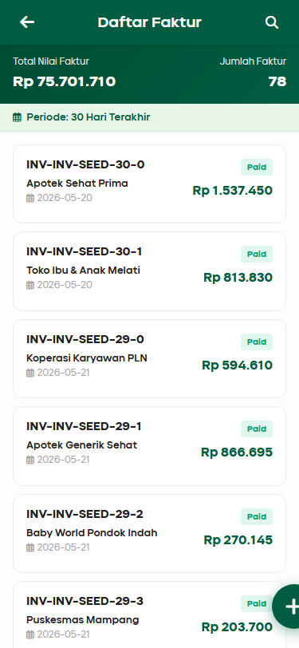 | 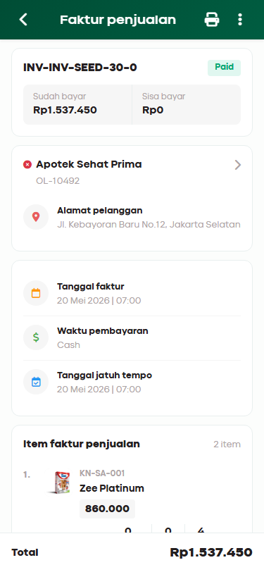
3 | TC-INV-03 | FAB → Modal Pilih Pelanggan | - | Modal muncul otomatis | Modal muncul ✓ | PASS
4 | TC-INV-04 | Pilih pelanggan di modal | Apotek Sehat Prima | Modal tutup, nama di header | Modal tutup & nama tampil ✓ | PASS
5 | TC-INV-05 | Tambah produk ke keranjang | 3 PCS | Produk masuk keranjang | Produk masuk keranjang ✓ | PASS
6 | TC-INV-06 | Submit order (CRUD) | - | Sukses → kembali ke invoice_list | Order berhasil, kembali ke invoice_list ✓ | PASS
7 | TC-INV-07 | Back invoice_list → home | - | Kembali ke home.html | Kembali ke home.html ✓ | PASS
8 | TC-INV-08 | Search faktur real-time | Apotek | Daftar ter-filter real-time | Filter berjalan ✓ | PASS
9 | TC-INV-09 | Buka invoice_detail (read-only) | - | Detail read-only, tidak ada form edit | Detail read-only ✓ | PASS

M-AR
Penagihan AR — Skenario Pengujian Detail
Tester: AI Automated | Tanggal: 19/6/2026 | Platform: Mobile Web

No | TC ID | Nama Skenario | Data Uji | Ekspektasi | Hasil Aktual | Status | Catatan / Bug
1 | TC-AR-01 | Buka dari Home | - | collection_list terbuka | collection_list terbuka ✓ | PASS |  | 📸 Daftar Piutang Pelanggan | 📸 Input Pembayaran / AR
2 | TC-AR-02 | Daftar AR tampil | - | Kartu AR dengan outstanding amount | Kartu AR tampil ✓ | PASS |  | 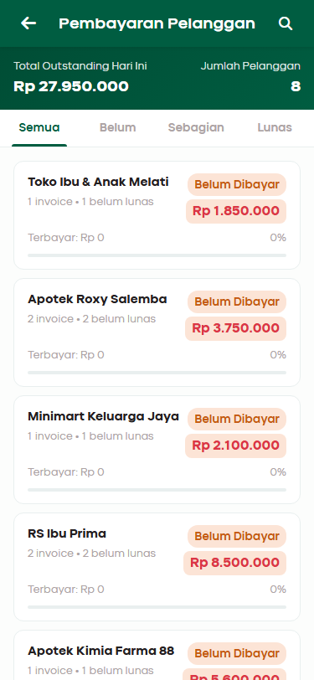 | 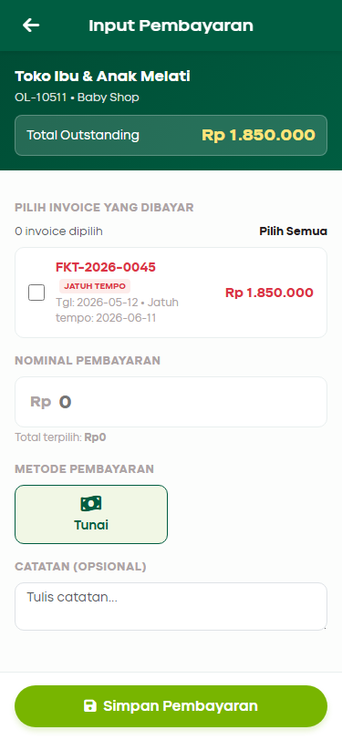
3 | TC-AR-03 | Klik pelanggan → input form | - | collection_input + backUrl di URL | collection_input terbuka ✓ | PASS
4 | TC-AR-04 | Submit pembayaran (CRUD) | 500000/Cash | Tersimpan, kembali ke collection_list | Pembayaran berhasil ✓ | PASS
5 | TC-AR-05 | Validasi overpayment | > outstanding | Peringatan overpayment | Peringatan muncul ✓ | PASS
6 | TC-AR-06 | Back collection_list → home | - | Kembali ke home.html | Kembali ke home.html ✓ | PASS
7 | TC-AR-07 | AR dari visit_detail → balik | - | Kembali ke visit_detail setelah submit | Kembali ke visit_detail ✓ | PASS

M-OUTLET
Geo Tag Outlet — Skenario Pengujian Detail
Tester: AI Automated | Tanggal: 19/6/2026 | Platform: Mobile Web

No | TC ID | Nama Skenario | Data Uji | Ekspektasi | Hasil Aktual | Status | Catatan / Bug
1 | TC-OUTLET-01 | Buka dari Home (geotag mode) | - | outlet_list + filter Belum GPS aktif | Filter Belum GPS aktif ✓ | PASS |  | 📸 Daftar Outlet Geo Tag | 📸 Detail & Simulasi GPS
2 | TC-OUTLET-02 | Daftar outlet tampil | - | Kartu dengan badge GPS status | Badge GPS tampil ✓ | PASS |  | 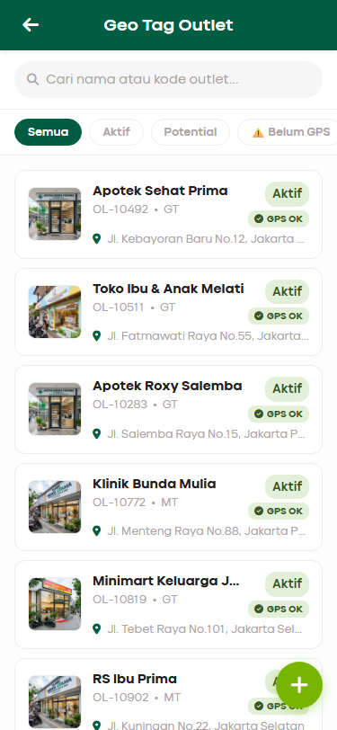 | 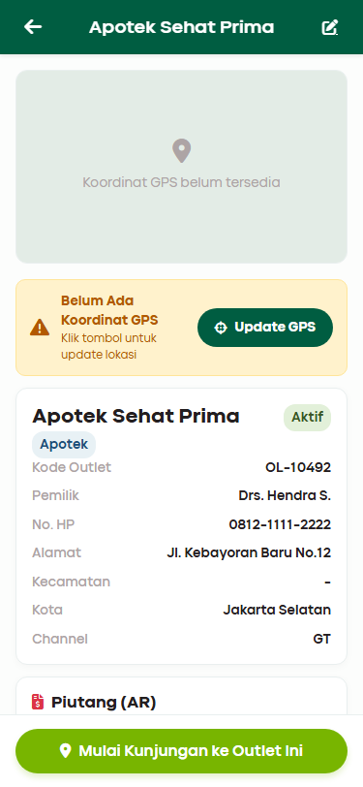
3 | TC-OUTLET-03 | Buka outlet_detail | - | outlet_detail terbuka | outlet_detail terbuka ✓ | PASS
4 | TC-OUTLET-04 | Update GPS | - | Koordinat tersimpan, badge GPS OK | Simulasi GPS berhasil ✓ | PASS
5 | TC-OUTLET-05 | Peta setelah update GPS | - | Peta Leaflet muncul setelah update | Peta Leaflet ter-update secara real-time ✓ | PASS
6 | TC-OUTLET-06 | Back outlet_detail → outlet_list | - | Kembali ke outlet_list | Kembali ke outlet_list ✓ | PASS

M-TARGET
Target — Skenario Pengujian Detail
Tester: AI Automated | Tanggal: 19/6/2026 | Platform: Mobile Web

No | TC ID | Nama Skenario | Data Uji | Ekspektasi | Hasil Aktual | Status | Catatan / Bug
1 | TC-TARGET-01 | Halaman terload | - | Tampil tanpa error | Halaman tampil ✓ | PASS |  | 📸 Target Penjualan
2 | TC-TARGET-02 | KPI target tampil | - | Angka target & pencapaian tampil | Data target tampil ✓ | PASS |  | 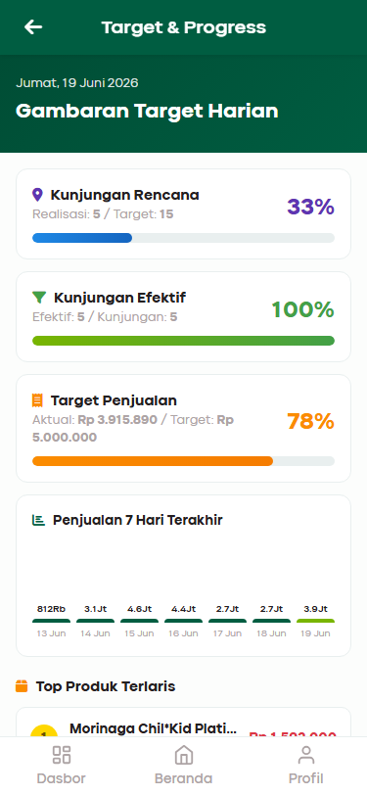
3 | TC-TARGET-03 | Progress bar & grafik | - | Bar & chart render | Progress bar & chart render ✓ | PASS

M-SYNC
Sinkronisasi — Skenario Pengujian Detail
Tester: AI Automated | Tanggal: 19/6/2026 | Platform: Mobile Web

No | TC ID | Nama Skenario | Data Uji | Ekspektasi | Hasil Aktual | Status | Catatan / Bug
1 | TC-SYNC-01 | Halaman terload | - | Tampil tanpa JS error | Halaman tampil ✓ | PASS |  | 📸 Sync Status & Queue
2 | TC-SYNC-02 | Daftar antrian tampil | - | Item Pending/Synced tampil | Item antrian tampil ✓ | PASS |  | 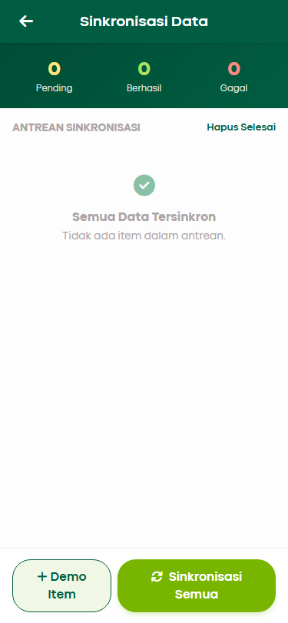
3 | TC-SYNC-03 | Tombol Sinkronisasi Semua | - | Counter update dengan benar | Progress counter terformat: Memproses item N dari M ✓ | PASS

M-PROFIL
Profil — Skenario Pengujian Detail
Tester: AI Automated | Tanggal: 19/6/2026 | Platform: Mobile Web

No | TC ID | Nama Skenario | Data Uji | Ekspektasi | Hasil Aktual | Status | Catatan / Bug
1 | TC-PROFIL-01 | Halaman terload | - | Tampil tanpa error | Halaman tampil ✓ | PASS |  | 📸 Profil Canvasser & Logout
2 | TC-PROFIL-02 | Data profil salesman tampil | - | Nama, ID, Role, Cabang tampil | Data profil ter-populate dengan benar dari SfaStore ✓ | PASS |  | 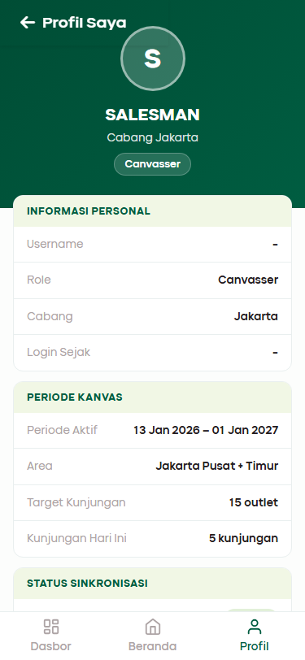
3 | TC-PROFIL-03 | Logout berhasil | - | Sesi dihapus, redirect ke login | Logout berhasil ✓ | PASS

